상품제안서
메세지 미니박스 점착메모지 480매 | 상품코드: S41748

 |  |  |  |  |  |  | 02-713-8555 | www.synergygift.co.kr
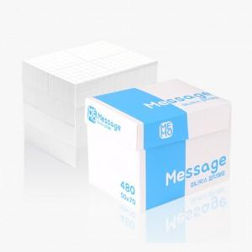 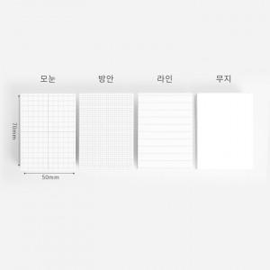 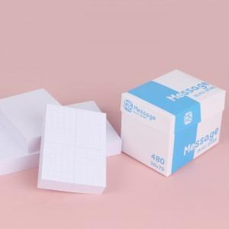

【상세/제작정보】

【인쇄/포장옵션】 | 표지 칼라+내지 먹1도 / OPP(비닐)

【공급단가】 | 수량 | 500~ | 1,000~ | 3,000~ | 10,000~ | 20,000~
*VAT별도 | 단가 | 2,520원 | 2,200원 | 2,070원 | 1,890원 | 1,850원

【상품 URL】 | https://www.synergygift.co.kr:443/src/goods_detail.php?gdno=41748

